20_構成Policy確認
構成ポリシーの適用状況確認

Policy → Device の方向で全体の適用状況を確認します。

項目 | 内容
確認目的 | 構成ポリシー「ScreensaverConfig」が対象端末へ正常に適用されているか確認します。
実施契機 | 設定変更後／複数端末で表示異常がある場合
操作対象 | Microsoft Intune 管理センター＞デバイス＞デバイスの管理＞構成＞ScreensaverConfig
確認観点 | 成功・エラー・競合・保留中等の状態、および対象デバイス名

確認手順
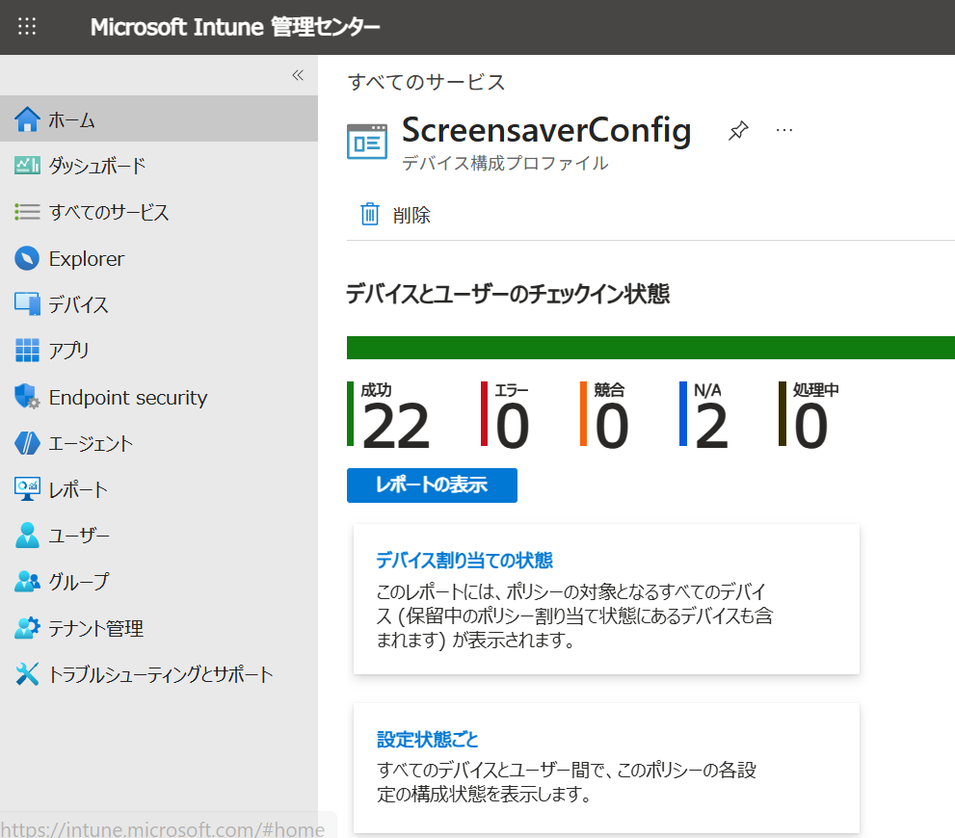
# | 操作内容 | 確認ポイント | 画面／補足
1 | Microsoft Intune 管理センターにサインインします。 | 正しいテナントであること。
2 | [デバイス] → [デバイスの管理] → [構成] → 「ScreensaverConfig」 を開きます。 | 構成ポリシー一覧が表示されること。
3 | 構成ポリシー「ScreensaverConfig」を選択します。 | ポリシー名が「ScreensaverConfig」であること。 | 現行設定値は 90_設定情報 を参照
4 | デバイスの適用状況を確認します。 | 成功／エラー／競合／保留中等の状態を確認します。
5 | エラー等がある場合は対象デバイス名を確認します。 | 一部端末か全体かを切り分けます。 | 40_障害対応 を参照

正常判定：対象端末が想定どおり割り当てられ、重大なエラーまたは競合がないこと。

参考情報
https://learn.microsoft.com/ja-jp/intune/device-configuration/monitor-device-profile https://learn.microsoft.com/ja-jp/intune/device-configuration/create-device-profile?tabs=sc

22_Script確認
レジストリ設定スクリプトの適用状況確認

構成ポリシー「ScreensaverConfig」で指定しているPhotoScreensaver.scr が参照する既定の画像フォルダーを、C:\ProgramData\CompanyScreensaver に変更するスクリプトの適用状態を確認します。

項目 | 内容
確認目的 | レジストリ設定スクリプトが対象端末へ正常に適用され、スクリーンセーバーの既定画像フォルダーが CompanyScreensaver に変更されているか確認します。
対象スクリプト | modify the default folder of Screensaver
操作対象 | Microsoft Intune 管理センター > デバイス > スクリプトと修復 > スクリプト
確認観点 | 割り当て、デバイスの状態、ユーザーの状態、成功／失敗、および対象デバイス名

確認手順

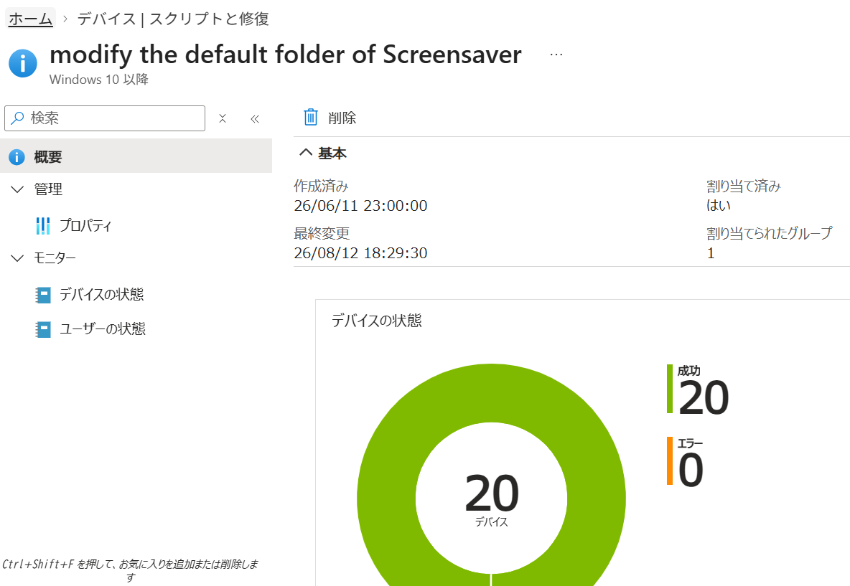
# | 操作内容 | 確認ポイント | 画面／補足
1 | Microsoft Intune 管理センターにサインインします。 | 正しいテナントであること。
2 | [デバイス] → [スクリプトと修復] → [スクリプト] を開きます。 | PowerShell スクリプトの一覧が表示されること。
3 | 「modify the default folder of Screensaver」を選択します。 | 対象スクリプト名が正しいこと。
4 | [プロパティ] の割り当て、および [モニター] のデバイスの状態／ユーザーの状態を確認します。 | 対象グループに割り当てられ、対象端末で重大なエラーがないこと。
5 | エラーがある場合は対象デバイス名を特定し、個別端末の状態と PC 側の同期結果を確認します。 | 端末固有か、スクリプト全体の問題かを切り分けます。 | 21_端末Policy確認、23_PC側確認、40_障害対応 を参照

正常判定：対象端末でスクリプトの実行状態に重大なエラーがなく、構成ポリシー「ScreensaverConfig」で指定した photoscreensaver.scr が C:\ProgramData\CompanyScreensaver を参照する状態になっていること。

参考情報
https://learn.microsoft.com/ja-jp/intune/device-management/tools/run-powershell-scripts-windows

23_PC側確認
端末側の画像同期結果確認

Intune の状態だけでなく、最終的なローカル画像の状態を確認します。

項目 | 内容
確認目的 | 対象PCにスクリーンセーバー画像が正しく同期されているか確認します。
対象フォルダー | C:\ProgramData\CompanyScreensaver
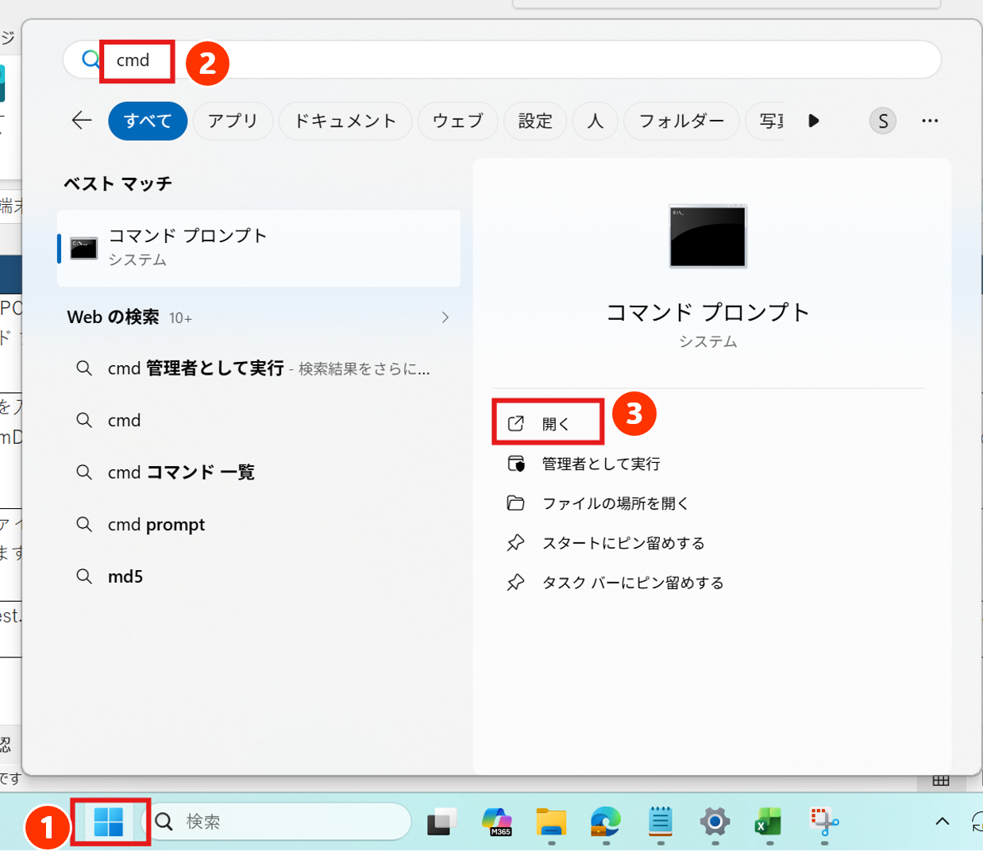
実施契機 | 画像更新後／一部端末のみ異常時／Remediation確認後
確認観点 | 画像ファイル、ファイル名、画像数、manifest.json（端末ローカルのみ）
操作方法 | 端末のソフトウェア制御によりエクスプローラーから C:\ProgramData を直接参照できないため、管理者がコマンド プロンプト（cmd）から確認します。
確認手順

# | 操作内容 | 確認ポイント | 画面／補足
1 | 管理者が対象 PC で Windows の検索ボックスに「cmd」と入力し、コマンド プロンプトを起動します。 | コマンド プロンプトが起動すること。
2 | 次のコマンドを入力し、Enter キーを押します。 dir C:\ProgramData\CompanyScreensaver | CompanyScreensaver フォルダー内のファイル一覧が表示されること。 | dir C:\ProgramData\CompanyScreensaver
3 | 表示されたファイル一覧を SharePoint の screensaver フォルダーと比較します。 | 画像ファイル名・画像数が SharePoint 側と一致すること。
4 | 一覧に manifest.json が存在することを確認します。 | manifest.json が存在すること。削除しないこと。 | manifest.json は SharePoint 側には存在しません。

正常判定：cmd の dir 結果で SharePoint の screensaver フォルダー内の画像と端末側の画像が一致し、端末ローカルに manifest.json が存在すること。

30_Secret期限確認
Client Secret の有効期限確認

期限切れによる全端末の同期停止を予防します。

項目 | 内容
確認目的 | SharePoint へのアプリ認証に使用している Client Secret の有効期限を事前に確認します。
実施契機 | 定期確認／Microsoft Entra の推奨事項表示時／期限接近時
操作対象 | Microsoft Entra 管理センター > App registrations
管理方針 | Secret Value は本手順書に記載しません。

確認手順

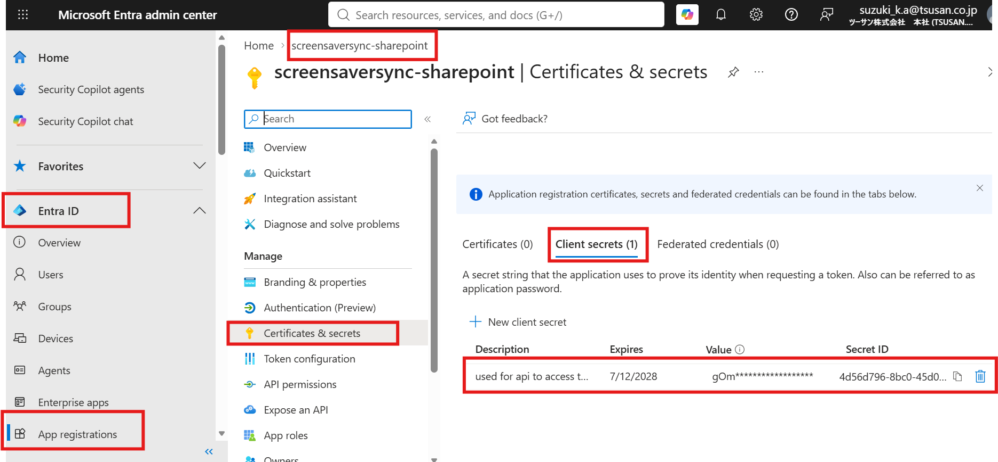
2
1
3
4
5
6
# | 操作内容 | 確認ポイント | 画面／補足
1 | Microsoft Entra 管理センターにサインインします。 | 正しいテナントであること。
2 | [Microsoft Entra ID] → [アプリの登録] → [すべてのアプリケーション] から対象アプリを選択します。 | 対象アプリ：screensaversync-sharepoint | screensaversync-sharepoint
3 | [証明書とシークレット] → [クライアント シークレット] を開きます。 | 90_設定情報 に記載の Client Secret 有効期限と一致すること。 | 現行有効期限：2028/7/12
4 | 期限が近い場合は 31_Secret更新 を実施します。 | 期限切れ前に更新計画を立てます。

推奨：期限切れ直前ではなく、十分な余裕をもって更新してください。

参考情報
https://learn.microsoft.com/en-us/entra/identity/monitoring-health/recommendation-renew-expiring-application-credential https://learn.microsoft.com/ja-jp/entra/identity-platform/how-to-add-credentials

40_障害対応
障害対応・切り分け

製品単位ではなく「症状」から確認を開始します。

1. 症状別の初動確認

症状 | 最初に確認 | 次に確認 | 想定する主な原因
全端末でスクリーンセーバーが起動しない | 20_構成Policy確認 | 21_端末Policy確認 | 構成Policyの未適用／設定不整合
C:\ProgramData\CompanyScreensaver フォルダーが存在しない | 22_Script確認 | 22_Script確認 | Script未実行/割り当て設定に誤りがある
スクリーンセーバーは起動するが画像が古い | 22_Remediation確認 | 23_PC側確認 | Remediation未実行／同期失敗
一部端末だけ画像が更新されない | 21_端末Policy確認 | 22_Remediation確認 → 23_PC側確認 | 端末固有のPolicy／Remediation／ローカル状態
全端末で画像更新が停止した | 30_Secret期限確認 | 22_Remediation確認 | Client Secret期限切れ／認証失敗／SharePointアクセス不良
SharePointで削除した画像が端末に残る | 22_Remediation確認 | 23_PC側確認 | Detect／Remedyの失敗／端末未チェックイン
画像の表示順が想定と異なる | 12_表示順変更 | 23_PC側確認 | ファイル名の連番不整合

2. 共通の切り分け順序

順序 | 確認レイヤー | 確認内容
1 | 構成Policy | 20_構成Policy確認 で全体の適用状況を確認
2 | 個別端末 | 21_端末Policy確認 で対象端末の適用状態を確認
3 | Script | 22_Script確認 で【modify the default folder of ScreensaverConfig】 の実行結果を確認
4 | Remediation | 22_Remediation確認 で Detect / Remedy の実行結果を確認
5 | SharePoint | screensaver フォルダーの画像を確認
6 | PCローカル | 23_PC側確認 で C:\ProgramData\CompanyScreensaver を確認
7 | 認証 | 全端末で同期停止の場合は 30_Secret期限確認 を実施

復旧後は、必ず「Intune 上の状態」だけでなく「対象PCでの最終表示／ローカル画像」まで確認してください。

3. 構成ポリシー変更後の同期による再取得

構成ポリシーを変更した直後は、反映処理のために少なくとも 5 分程度待ってから、Microsoft Intune 管理センターの対象端末詳細画面で [同期] を実行してください。

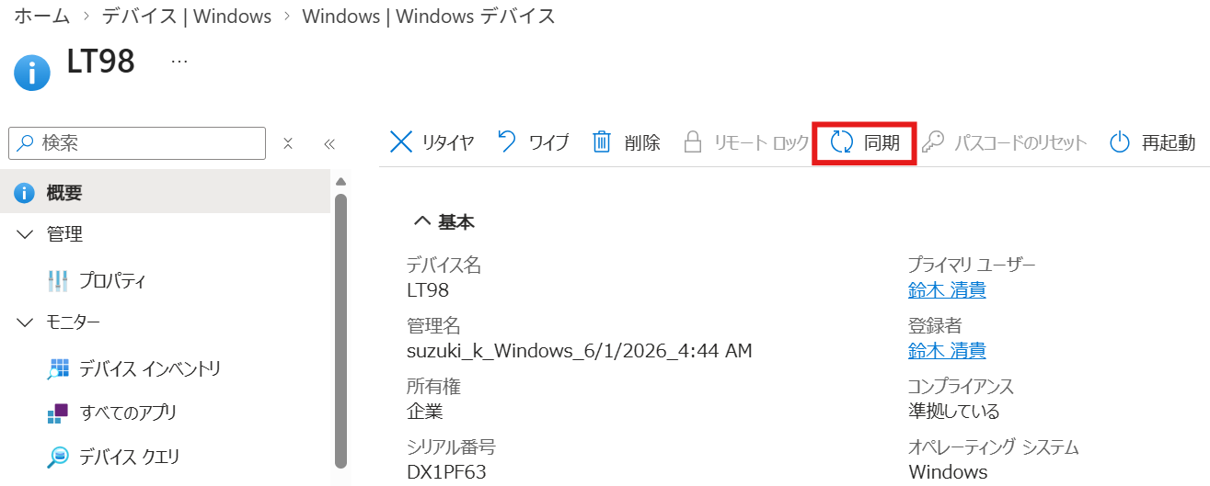
# | 操作内容 | 確認ポイント | 画面／補足
1 | Microsoft Intune 管理センターで [デバイス] を開き、対象端末のデバイス詳細画面を表示します。 | 対象端末名が正しいこと。
2 | 構成ポリシー変更から 5 分以上経過していることを確認し、[同期] をクリックします。 | 同期アクションが受け付けられること。 | Intune の [同期] は端末にチェックインを促し、保留中のポリシー取得を早めるために使用します。
3 | 同期後、20_構成Policy確認 または 21_端末Policy確認 で適用状態を再確認します。 | 状態が更新され、重大なエラーがないこと。 | 反映には追加の時間を要する場合があります。

参考：https://learn.microsoft.com/ja-jp/intune/device-management/actions/sync

